Sintoma-Patrón
El "Síntoma-Patrón" (Para buscar por palabras clave)

🥊 Enfrentamientos Directos
Strategy vs. Decorator
🔹Strategy: Cambia las entrañas del objeto (el cómo hace las cosas). El objeto original sabe que tiene una estrategia dentro.
🔹Decorator: Cambia la superficie del objeto (le añade capas por fuera). El objeto original no tiene ni idea de que está siendo envuelto.
Strategy vs. State
🔹Strategy: El cambio de algoritmo suele decidirse desde fuera (el usuario elige alineación izquierda). Las estrategias no se conocen entre sí.
🔹State: El cambio de estado ocurre habitualmente desde dentro (las propias clases estados deciden cuándo se pasa al siguiente estado, ej: de Grabando a Normal).
Strategy vs. Command
🔹Strategy: Es una fórmula o algoritmo ("cómo calcular el IVA", "cómo alinear texto").
🔹Command: Es una orden de ejecución ("imprimir documento", "borrar línea"). Guarda los datos necesarios para poder ejecutarse por sí solo más tarde o deshacerse.
Factory Method vs. Abstract Factory
🔹Factory Method: Es un único método (normalmente abstracto en una clase madre) para que los hijos decidan qué producto crear.
🔹Abstract Factory: Es un objeto completo lleno de métodos de fábrica para crear toda una gama de productos compatibles.
Si el enunciado te pide... | El "Olor a Código" (Code Smell) | Patrón Ganador | ¿Por qué? (Machete para el examen)
Añadir funcionalidad de forma dinámica, "envolver", monitorizar tiempos, contadores, o añadir seguridad por fuera. | Modificar clases existentes cada vez que se quiere añadir un "extra" o un filtro. | Decorator | Envuelve el objeto como una cebolla sin tocar su interfaz.
Intercambiar algoritmos de ordenación, maquetación, filtrado, o cálculos matemáticos en tiempo real. | Un método con if (modo == X) o if (algoritmo == Y). | Strategy | Aísla cómo se hace una tarea detrás de una interfaz.
Cambiar el comportamiento del objeto según su situación interna (modos de edición, estados de un juego, etc.). | Un método gigante con un switch(estadoActual). | State | El objeto cambia de clase dinámicamente al cambiar de estado.
Tratar a objetos individuales y a colecciones de objetos de la misma manera uniforme (árboles, carpetas, macros). | Código duplicado o if (esGrupo) para recorrer listas de hijos a mano. | Composite | Permite que un grupo de cosas se comporte como una sola cosa.
Soportar Deshacer/Rehacer (Undo/Redo), guardar operaciones en cola, asociar acciones a botones de UI. | Clases visuales ejecutando lógica directamente al pulsar un botón. | Command | Convierte una acción en un objeto que se puede guardar, pasar o revertir.
Crear familias de objetos relacionados (ej: componentes visuales de Windows vs Mac, enemigos de nivel fácil vs difícil). | new BotonWindows() mezclados con new MenuWindows() por el código. | Abstract Factory | Fábrica de fábricas. Garantiza que los productos creados sean compatibles.
Adaptar una clase vieja o de una librería externa para que encaje con una interfaz nueva que te pide el sistema. | Métodos que hacen lo mismo pero se llaman diferente (request() vs specificRequest()). | Adapter | Traduce la interfaz de la clase vieja a la que tú necesitas.
Que varios objetos se enteren automáticamente cuando otra clase cambia de valor o produce un evento. | El objeto principal tiene que llamar uno a uno a todos los interesados a mano. | Observer | Suscripción dinámica. El sujeto notifica a sus observadores sin acoplarse.

Adapter
ADAPTER

 | Nombre y Clasificación | Intención / Definición | Estructura | Participantes | Colaboraciones | Mis ejemplos
Adapter | De estructural, de objetos y de clases | Convierte la interfaz de una clase en otra que es la que esperan los clientes. Permite que trabajen juntas clases que de otro modo no podrían por tener interfaces incompatibles. | 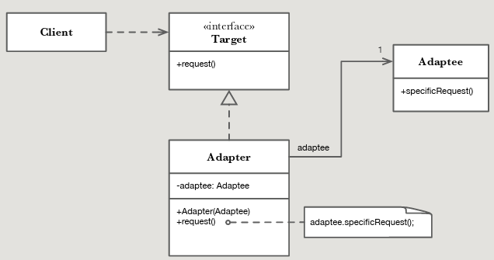 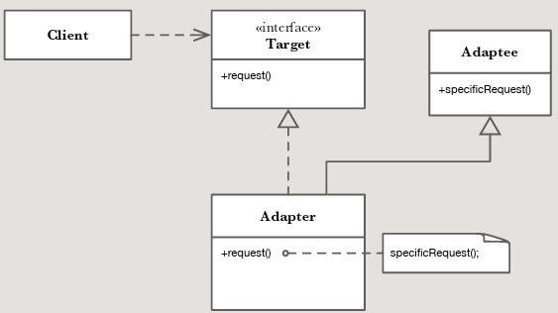 | . Target: Define la interfaz específica del dominio, que es la que utilizan los clientes . Client: Colabora con objetos de tipo Target . Adaptee: La clase existente cuya interfaz necesita ser adaptada . Adapter: Adapta la interfaz Adaptee a la de Target | . Los clientes llaman a las operaciones del adaptador. A su vez, el adaptador llama a las operaciones del objeto adaptado que llevan a cabo la petición.

Observer
OBSERVER

 | Nombre y Clasificación | Intención / Definición | Estructura | Participantes | Colaboraciones | Mis ejemplos
Observer | De comportamiento, de objetos | Define una dependencia uno-amuchos entre objetos, de modo que cuando un objeto cambia su estado todos los demás objetos dependientes se modifican y actualizan automáticamente. | 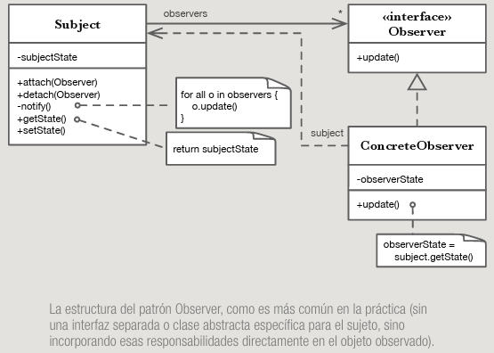 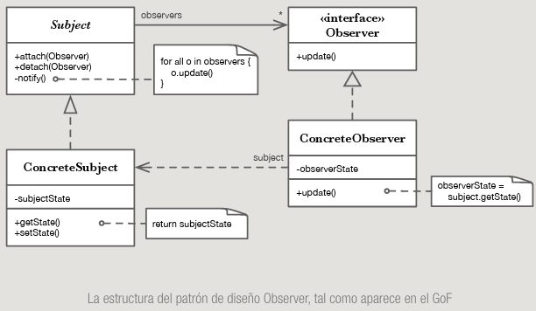 | . Subject: Conoce a sus observadores. Puede haber un número indeterminado de ellos. Proporciona una interfaz para que se suscriban o se borren los objetos observadores. . Observer: Define una interfaz para actualizar los objetos que deben ser notificados de cambios en el objeto Subject. . ConcreteSubject: Guarda el estado de interés para los observadores concretos. Envía una notificación a sus observadores cada vez que cambia su estado. . ConcreteObserver: Implementa la interfaz Observer para ser notificado de los cambios en el estado del sujeto. Mantiene una referencia al sujeto observado. | . Los observadores concretos se suscriben a los cambios del sujeto en los que están interesados. . El objeto observado notifica a sus observadores cada vez que ocurre un cambio. . Después de ser informado de un cambio en el objeto observado, cada observador concreto puede pedirle la información que necesita.

